工艺流程图
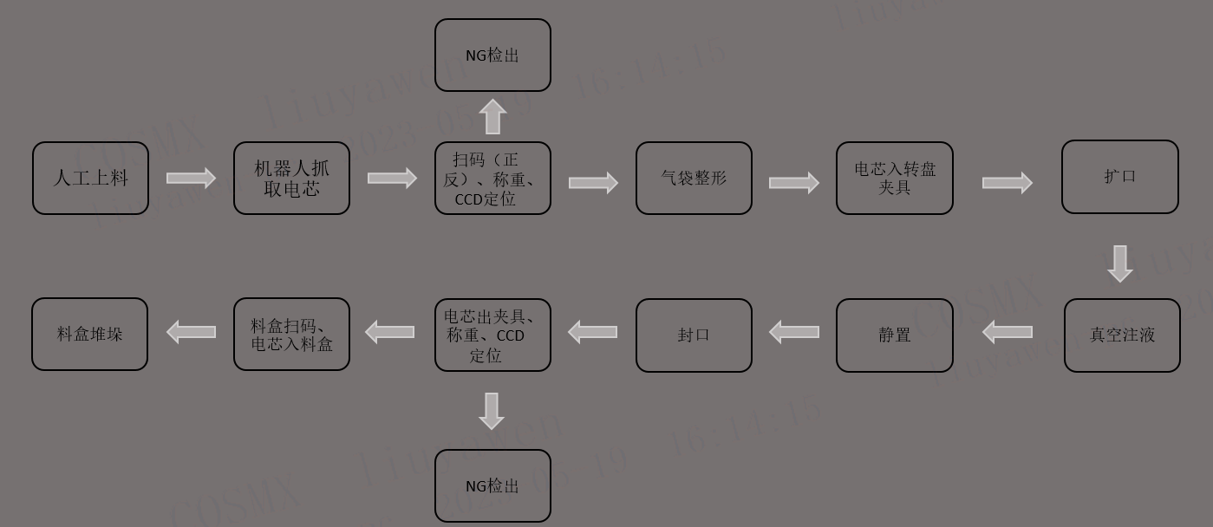

注： 1、设备实际工艺流程图，需与设备工位信息相匹配

